ordersheet
世！
30周年を迎えた大人気2Dアクションシューティングゲーム、メタルスラッグの主役メカが待望の再販！
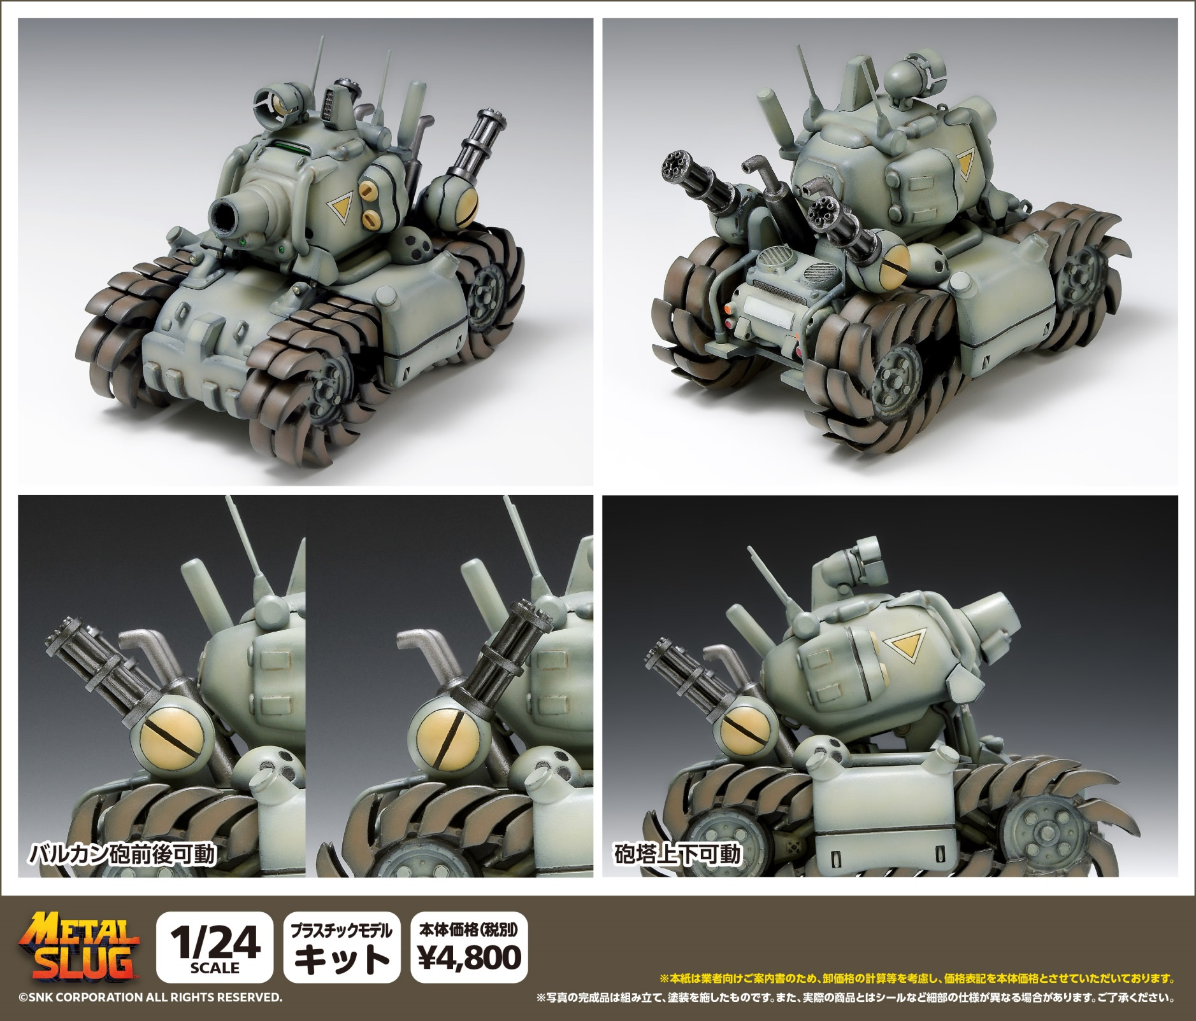

●スケール：1/24スケール ●サイズ：全長約120ｍｍ ●製品仕様：プラスチックモデルキット ●接着剤不要のスナップフィットタイプ ●付属品：マーキングシール ●登場作品：「メタルスラッグ」●版権表記：（Ｃ）SNK CORPORATION ALL RIGHTS RESERVED. ●製品説明：アーケードから多数の家庭用ゲーム機に至るまで、幅広い展開で1996年のリリース以降、多くのファンを獲得してきた2Dアクションシューティングゲーム「メタルスラッグ」。その主役メカをキット化し、2015年の発売、2017年の再販といずれも多くのファンから反響をいただいた本製品が原作ゲーム30周年を迎えた今年、待望の再販となります。キットは、接着剤不要のスナップフィットタイプ。シンプルな部品構成となっていますので誰でも簡単に組み立てることができます。※本製品の成形色は初回発売時と同様のカーキカラーとなります。※ご注意 弊社商品は版権元様より日本国内での販売についてのみ許諾を受けております。

(税別）
ＪＡＮコード |  | 当社製品コード | 製品名 |  |  | 製品価格 | 入数 | ご注文数
4943209-520336 |  | GM-033 | SV-001/I |  |  | ¥4,800 | 24
 |  |  | メタルスラッグ
受注締め切り |  |  |  | 発売予定
2026年 月 日 |  |  |  | 2026-12-31
 |  |  |  |  |  |  |  | 個 | C/T
 | 貴店名 |  |  |  | お取り引き問屋様名

 | ※こちらの商品のご注文はお取引問屋様へご注文ください。 |  |  |  | ※生産の都合により完納できない場合もございます。予めご了承くださいますようお願いいたします。

